Chi tiết địa chất
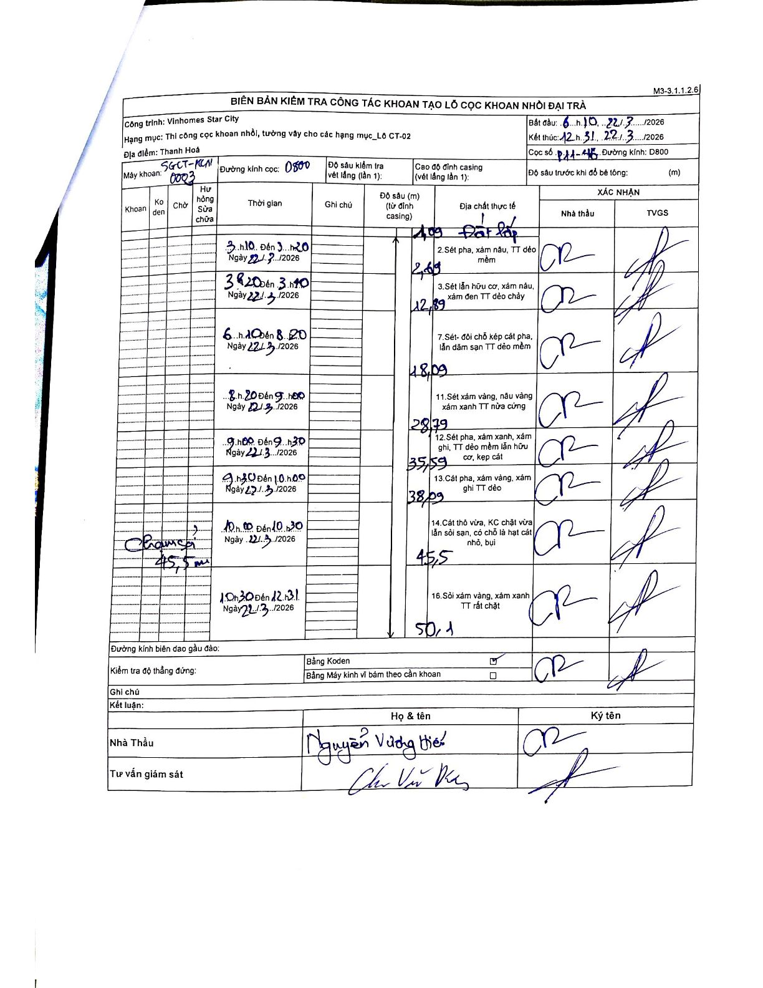
Dự án | Star City Thanh Hóa
Hạng mục | Thi công cọc khoan nhồi, tường vây cho các hạng mục_Lô CT-02
Tên bộ phận | Lô CT-02
Số hiệu cọc | P11-46
Tên Máy khoan | SGCT-KCN0003
Đường kính | D800
Bắt đầu thi công | 03:10 22/03/2026
Kết thúc thi công | 12:31 22/03/2026

Địa chất TT | Đường kính | Mô tả lớp thiết kế | Từ (h) | Đến (h) | Cao độ từ | Cao độ đến | T.Gian (h) | Dài (m) | V (m/h) | Ghi chú
1 | D800 | Đất lấp | 03:10 22/03/2026 | 03:20 22/03/2026 | -1.09 | -2.69 | 0.17 | 1.6 | 9.6
2 | D800 | Sét pha, xám nâu, TT dẻo mềm | 03:20 22/03/2026 | 03:40 22/03/2026 | -2.69 | -12.89 | 0.33 | 10.2 | 30.6
3 | D800 | Sét lẫn hữu cơ, xám nâu, xám đen TT dẻo chảy | 06:10 22/03/2026 | 08:20 22/03/2026 | -12.89 | -18.09 | 2.17 | 5.2 | 2.4
7 | D800 | Sét - đôi chỗ kẹp cát pha, lẫn dăm sạn TT dẻo mềm | 08:20 22/03/2026 | 09:00 22/03/2026 | -18.09 | -28.79 | 0.67 | 10.7 | 16.05
11 | D800 | Sét xám vàng, nâu vàng xám xanh TT nửa cứng | 09:00 22/03/2026 | 09:30 22/03/2026 | -28.79 | -35.59 | 0.5 | 6.8 | 13.6
12 | D800 | Sét pha, xám xanh, xám ghi, TT dẻo mềm lẫn hữu cơ, kẹp cát | 09:30 22/03/2026 | 10:00 22/03/2026 | -35.59 | -38.09 | 0.5 | 2.5 | 5
13 | D800 | Cát pha, xám vàng, xám ghi TT dẻo | 10:00 22/03/2026 | 10:30 22/03/2026 | -38.09 | -45.5 | 0.5 | 7.41 | 14.82
8 | D800 | Cát thô vừa, KC chặt vừa lẫn sỏi sạn, có chỗ là hạt cát nhỏ, bụi. 16. Sỏi xám vàng, xám xanh TT rất chặt | 10:30 22/03/2026 | 12:31 22/03/2026 | -45.5 | -50.1 | 2.02 | 4.6 | 2.28 | Chạm sỏi tại 45,5m. Lớp cuối bao gồm cả địa chất số 14 và 16.

ẢNH BIÊN BẢN GỐC

